List1
Příloha č. 1g - Technická specifikace - C23
VÝPIS TYPIZOVANÉHO NÁBYTKU
OZNAČENÍ | NÁZEV VÝROBKU | POPIS VÝROBKU | ROZMĚRY (šířka x výška x hloubka) v mm | MÍSTNOST | POČET KS CELKEM | cena v Kč bez DPH/ks (s montáží a dopravou) | cena v Kč bez DPH celkem za položku
1 | kancelářská židle | plastový pětiramenný podstavec se šetrnými plastovými kolečky, Ve středu sedáku je uchycen píst s nosností 130 kg, umožňující plynulou změnu výšky židle v rozmezí 10 cm. Sedák kancelářské židle je čalouněn kvalitní prodyšnou membránovou textilií, cena max. 1.347,- Kč bez DPH/kus | šířka 570 x výška 1000 - 1100 x hloubka 600 vše +/- 40 mm | C23 | 20 |  | 0.00 Kč | 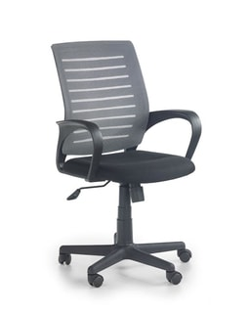
 | celková cena za část 7 - C23 |  |  |  |  |  | - Kč

